Приветствие


Здравствуйте!
Меня зовут Татьяна и я разработала данный файл в обучающих целях для сайта
https://course-excel.ru/

Карта рисков
Карта рисков для проекта

1 вариант
 | Оценка силы воздействия риска
 |  |  |  |  |  |  |  |  |  | Дополнение к видео: чтобы в ручную не прописывать подписи к данным на рисунке можно сделать следующие действия:
 |  |  |  |  |  |  |  |  |  | 1) нажать на любую точку на графике правой кнопкой мыши и добавить подписи к данным
 |  |  |  |  |  |  |  |  |  | 2) далее нажать на подписи данных правой кнопкой мыши и выбрать формат подписей к данным
 |  |  |  |  |  |  |  |  |  | 3) в параметрах подписи убрать галочки "Значения X" и "линии выноски"
 |  |  |  |  |  |  |  |  |  | 4) выбрать галочку "Значение из ячеек" и сослаться на столбец с кратким наименованием рисков

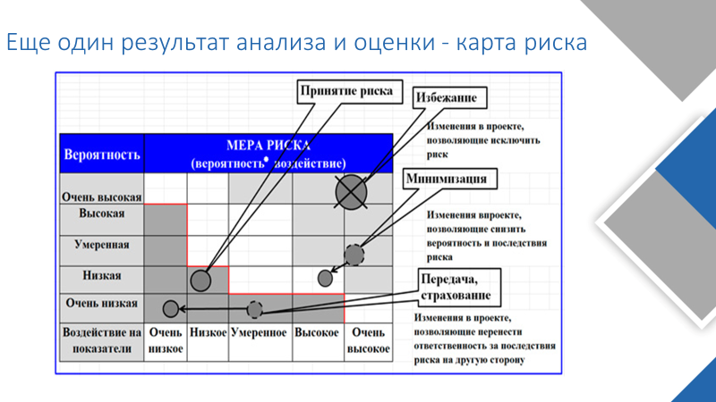

 |  |  |  |  |  |  |  |  |  |  |  |  |  |  |  | 3232

 |  |  |  |  |  |  |  |  |  |  |  |  |  |  | 1212
 |  |  |  |  |  |  |  |  |  |  |  |  |  | 121

2 вариант

Оценка силы воздействия риска | 0,8-1
 | 0,6-0,8 |  |  |  |  |  |  | Высокий приоритет
 | 0,5 - 0,6 |  |  |  |  |  |  | Средний приоритет
 | 0,1 - 0,5 |  |  |  |  |  |  | Низкий приоритет
 | 0 | 0,1-0,4 | 0,4 - 0,6 | 0,6-0,8 | 0,8 - 1
 | Оценка вероятности возникновения риска

Оценка силы воздействия риска | 1
 | 0.9 |  |  |  |  |  |  |  |  |  |  |  | Итоговый коэффициент
 | 0.8 |  |  |  |  |  |  |  |  |  |  | Высокий приоритет | от 0,505 до 1
 | 0.7 |  |  |  |  |  |  |  |  |  |  | Средний приоритет | от 0,14 до 0,505
 | 0.6 |  |  |  |  |  |  |  |  |  |  | Низкий приоритет | менее 0,14
 | 0.5
 | 0.4
 | 0.3
 | 0.2
 | 0.1
 | 0 | 0.1 | 0.2 | 0.3 | 0.4 | 0.5 | 0.6 | 0.7 | 0.8 | 0.9 | 1
 |  |  |  | Оценка вероятности возникновения риска
3 вариант

Оценка силы воздействия риска | 1 | 0.1 | 0.2 | 0.3 | 0.4 | 0.5 | 0.6 | 0.7 | 0.8 | 0.9 | 1
 | 0.9 | 0.09 | 0.18 | 0.27 | 0.36 | 0.45 | 0.54 | 0.63 | 0.72 | 0.81 | 0.9 |  | Итоговый коэффициент
 | 0.8 | 0.08 | 0.16 | 0.24 | 0.32 | 0.4 | 0.48 | 0.56 | 0.64 | 0.72 | 0.8 | Высокий приоритет | от 0,505 до 1
 | 0.7 | 0.07 | 0.14 | 0.21 | 0.28 | 0.35 | 0.42 | 0.49 | 0.56 | 0.63 | 0.7 | Средний приоритет | от 0,14 до 0,505
 | 0.6 | 0.06 | 0.12 | 0.18 | 0.24 | 0.3 | 0.36 | 0.42 | 0.48 | 0.54 | 0.6 | Низкий приоритет | менее 0,14
 | 0.5 | 0.05 | 0.1 | 0.15 | 0.2 | 0.25 | 0.3 | 0.35 | 0.4 | 0.45 | 0.5
 | 0.4 | 0.04 | 0.08 | 0.12 | 0.16 | 0.2 | 0.24 | 0.28 | 0.32 | 0.36 | 0.4
 | 0.3 | 0.03 | 0.06 | 0.09 | 0.12 | 0.15 | 0.18 | 0.21 | 0.24 | 0.27 | 0.3
 | 0.2 | 0.02 | 0.04 | 0.06 | 0.08 | 0.1 | 0.12 | 0.14 | 0.16 | 0.18 | 0.2
 | 0.1 | 0.01 | 0.02 | 0.03 | 0.04 | 0.05 | 0.06 | 0.07 | 0.08 | 0.09 | 0.1
 | 0 | 0.1 | 0.2 | 0.3 | 0.4 | 0.5 | 0.6 | 0.7 | 0.8 | 0.9 | 1
 |  |  |  | Оценка вероятности возникновения риска

